IF20260101

 | บริษัท อินฟินิท เบรน จำกัด (สำนักงานใหญ่)
 | 555/9 ม.1 ต.บางขนุน อ.บางกรวย จ.นนทบุรี 11130
 | เลขประจำตัวผู้เสียภาษี : 0125563031038
 | โทร. 098-5098554

ใบสำคัญจ่าย
Payment Voucher

 |  |  | เลขที่ / Voucher NO. |  | IF20260101
จ่ายให้ / Pay to | บริษัท ลิสซิ่งกสิกรไทยจำกัด |  | วันที่ / Date |  | 06/01/2568
 | เลขที่ KASIKORN LEASING Ref.No.1 : 1012700047 / Ref.No.2 : 0105547166951
ลำดับที่ / NO. | รายการ / Description |  |  | จำนวนเงิน / Amout

1 | ค่างวดรถยนต์ |  |  | 11,567.00

 | รวมทั้งสิ้น / Total Amout |  |  | 11,567.00 | บาท

ผู้อนุมัติ ........................................................................... |  | ผู้จัดทำ .................................................................... | ผู้รับเงิน ............................................................................

วันที่ ..................................................................... |  | เช็คจำนวน ................................................บาท | ธนาคาร .............................................................................

 |  |  | เลขที่ ...............................................................................

EL20260103
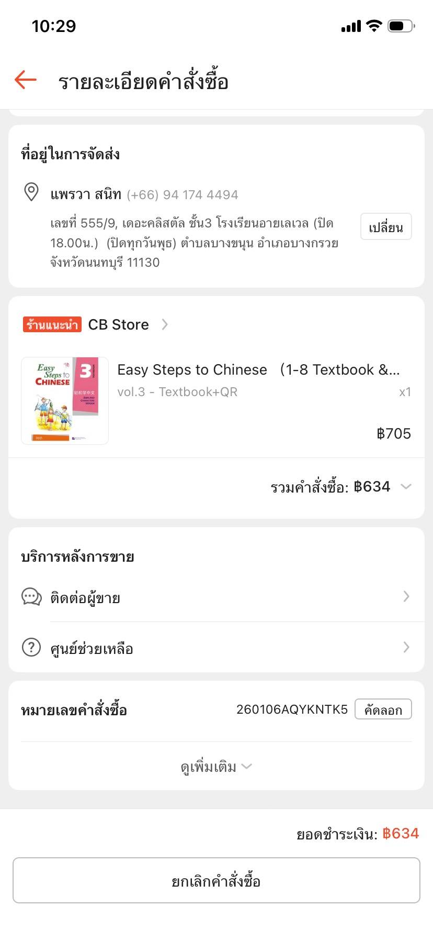
 | บริษัท อินฟินิท เบรน จำกัด (สำนักงานใหญ่)
 | 555/9 ม.1 ต.บางขนุน อ.บางกรวย จ.นนทบุรี 11130
 | เลขประจำตัวผู้เสียภาษี : 0125563031038
 | โทร. 098-5098554

ใบสำคัญจ่าย
Payment Voucher

 |  |  | เลขที่ / Voucher NO. |  | EL20260103
จ่ายให้ / Pay to | เบิกจ่ายประจำสัปดาห์ ครั้งที่ 1 |  | วันที่ / Date |  | 06/01/2026

ลำดับที่ / NO. | รายการ / Description |  |  | จำนวนเงิน / Amout

1 | ค่าส่งเอกสารหนังสือรับรองหักภาษี ณ ที่จ่าย |  |  | 45.00
2 | ค่าหนังสือภาษาจีน Easy Steps to Chinese3 |  |  | 634.00

 | ** โอนให้ คุณ อรอินทรา เต็งประวัติ **
 | ธนาคารกสิกรไทย เลขที่บัญชี 754-2-06804-8 เพื่อนำจ่าย

 | รวมทั้งสิ้น / Total Amout |  |  | 679.00 | บาท

ผู้อนุมัติ ........................................................................... |  | ผู้จัดทำ .................................................................... | ผู้รับเงิน ............................................................................

วันที่ ..................................................................... |  | เช็คจำนวน ................................................บาท | ธนาคาร .............................................................................

 |  |  | เลขที่ ...............................................................................

EL20260104

 | บริษัท อินฟินิท เบรน จำกัด (สำนักงานใหญ่)
 | 555/9 ม.1 ต.บางขนุน อ.บางกรวย จ.นนทบุรี 11130
 | เลขประจำตัวผู้เสียภาษี : 0125563031038
 | โทร. 098-5098554

ใบสำคัญจ่าย
Payment Voucher

 |  |  | เลขที่ / Voucher NO. |  | EL20260104
จ่ายให้ / Pay to | บริษัท ทรัสต์เพื่อการลงทุนในสิทธิ |  | วันที่ / Date |  | 10/01/2026
 | การเช่าอสังหาริมทรัพย์ อัลไล
ลำดับที่ / NO. | รายการ / Description |  |  | จำนวนเงิน / Amout

1 | rental retail 11/2025 |  | 59,403.95
 | discount rentail |  | (17,821.19)
 | service chage 11/2025 |  | 42,375.43
 | discount service |  | (12,712.63) | 71,245.56
2 | rental retail 12/2025 |  | 59,403.95
 | discount rentail |  | (17,821.19)
 | service chage 12/2025 |  | 42,375.43
 | discount service |  | (12,712.63) | 71,245.56

 | รวมทั้งสิ้น / Total Amout |  |  | 142,491.12 | บาท

ผู้อนุมัติ ........................................................................... |  | ผู้จัดทำ .................................................................... | ผู้รับเงิน ............................................................................

วันที่ ..................................................................... |  | เช็คจำนวน ................................................บาท | ธนาคาร .............................................................................

 |  |  | เลขที่ ...............................................................................

EL20260105
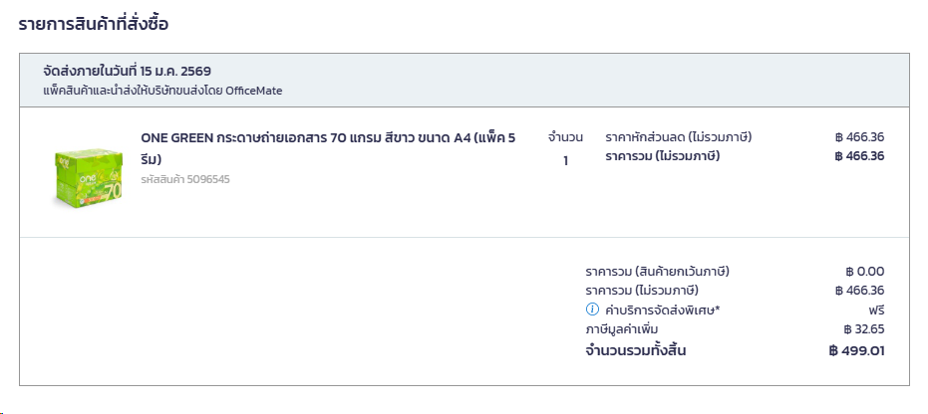
 | บริษัท อินฟินิท เบรน จำกัด (สำนักงานใหญ่)
 | 555/9 ม.1 ต.บางขนุน อ.บางกรวย จ.นนทบุรี 11130
 | เลขประจำตัวผู้เสียภาษี : 0125563031038
 | โทร. 098-5098554

ใบสำคัญจ่าย
Payment Voucher

 |  |  | เลขที่ / Voucher NO. |  | EL20260105
จ่ายให้ / Pay to | เบิกจ่ายประจำสัปดาห์ ครั้งที่ 2 |  | วันที่ / Date |  | 13/01/2026

ลำดับที่ / NO. | รายการ / Description |  |  | จำนวนเงิน / Amout

1 | ซื้อของขวัญเนื่องในงานวันเด็ก2569 |  |  | 1,268.00
2 | กระดาษถ่ายเอกสาร70แกรม A4 1ลัง |  |  | 500.00

 | ** โอนให้ คุณ อรอินทรา เต็งประวัติ **
 | ธนาคารกสิกรไทย เลขที่บัญชี 754-2-06804-8 เพื่อนำจ่าย

 | รวมทั้งสิ้น / Total Amout |  |  | 1,768.00 | บาท

ผู้อนุมัติ ........................................................................... |  | ผู้จัดทำ .................................................................... | ผู้รับเงิน ............................................................................

วันที่ ..................................................................... |  | เช็คจำนวน ................................................บาท | ธนาคาร .............................................................................

 |  |  | เลขที่ ...............................................................................

EL20260109
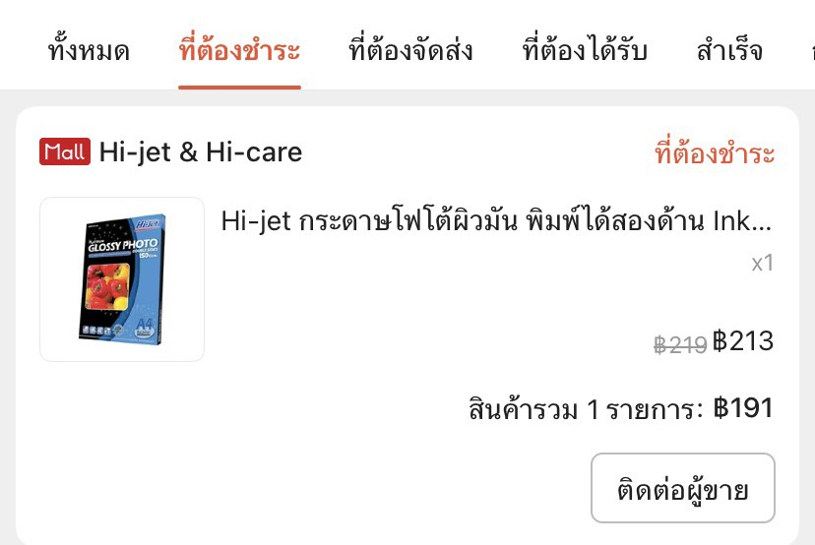
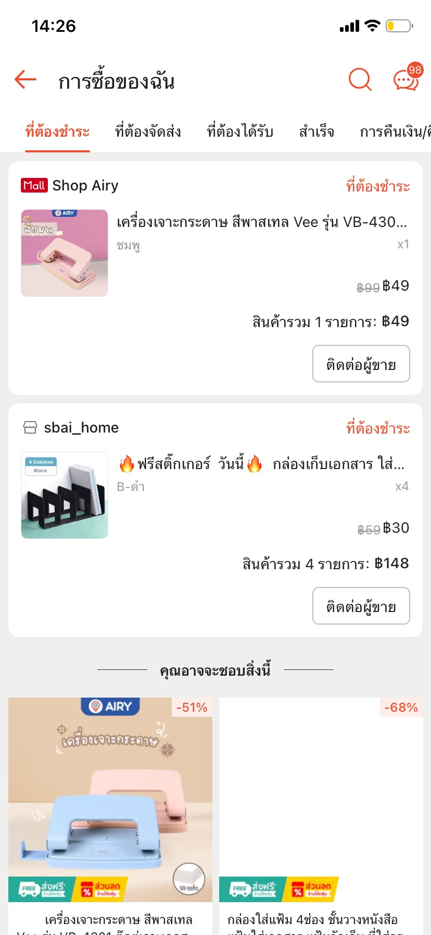
 | บริษัท อินฟินิท เบรน จำกัด (สำนักงานใหญ่)
 | 555/9 ม.1 ต.บางขนุน อ.บางกรวย จ.นนทบุรี 11130
 | เลขประจำตัวผู้เสียภาษี : 0125563031038
 | โทร. 098-5098554

ใบสำคัญจ่าย
Payment Voucher

 |  |  | เลขที่ / Voucher NO. |  | EL20260109
จ่ายให้ / Pay to | เบิกจ่ายประจำสัปดาห์ ครั้งที่ 3 |  | วันที่ / Date |  | 20/01/2026

ลำดับที่ / NO. | รายการ / Description |  |  | จำนวนเงิน / Amout

1 | เครื่องเจาะกระดาษ 1 ชิ้น |  |  | 49.00
2 | กล่องเก็บเอกสารพลาสติก 4 ชิ้น |  |  | 148.00
3 | ฟิวเจอร์บอร์ด 2 แผ่น |  |  | 48.00
4 | ที่แขวนเอนกประสงค์ 4 แพ็ค |  |  | 124.00
5 | ผ้าเช็ดกระจก |  |  | 150.00
6 | น้ำยาถูพื้น 1 แกลลอน |  |  | 169.00
7 | ผ้าทำความสะอาดเอนกประสงค์ 3 ผืน |  |  | 31.00
8 | สก็อตไบร์ทPoly 2 ชิ้น |  |  | 36.00
9 | กระดาษโฟโต้ผิวมัน พิมพ์ได้2ด้าน |  |  | 191.00

 | ** โอนให้ คุณ อรอินทรา เต็งประวัติ **
 | ธนาคารกสิกรไทย เลขที่บัญชี 754-2-06804-8 เพื่อนำจ่าย

 | รวมทั้งสิ้น / Total Amout |  |  | 946.00 | บาท

ผู้อนุมัติ ........................................................................... |  | ผู้จัดทำ .................................................................... | ผู้รับเงิน ............................................................................

วันที่ ..................................................................... |  | เช็คจำนวน ................................................บาท | ธนาคาร .............................................................................

 |  |  | เลขที่ ...............................................................................

